2018_data
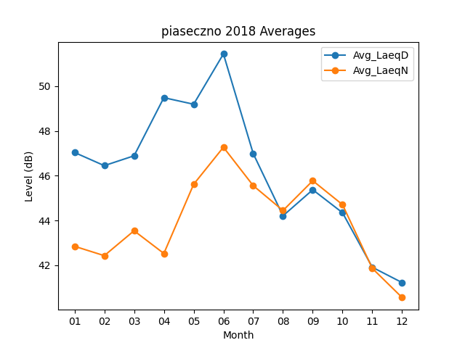
Month | Avg_LaeqD | Avg_LaeqN
01 | 47.041935484 | 42.851612903
02 | 46.453571429 | 42.432142857
03 | 46.893548387 | 43.54516129
04 | 49.49 | 42.53
05 | 49.196774194 | 45.619354839
06 | 51.443333333 | 47.276666667
07 | 46.993548387 | 45.561290323
08 | 44.212903226 | 44.448387097
09 | 45.376666667 | 45.78
10 | 44.348387097 | 44.709677419
11 | 41.913333333 | 41.863333333
12 | 41.229032258 | 40.561290323

